Planilha1
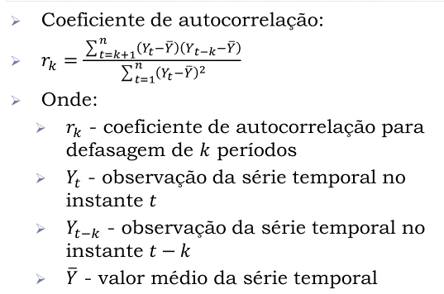
 | k = 1

t | Mês | Yt | Yt - Média | Y t-1 | Yt-1 - Média | (Yt - Média)*(Yt-1 - Média) | (Yt - Média)²
1 | Janeiro | 123 | -19 |  |  |  | 361
2 | Fevereiro | 130 | -12 | 123 | -19 | 228 | 144
3 | Março | 125 | -17 | 130 | -12 | 204 | 289
4 | Abril | 138 | -4 | 125 | -17 | 68 | 16
5 | Maio | 145 | 3 | 138 | -4 | -12 | 9
6 | Junho | 142 | 0 | 145 | 3 | 0 | 0
7 | Julho | 141 | -1 | 142 | 0 | 0 | 1
8 | Agosto | 146 | 4 | 141 | -1 | -4 | 16
9 | Setembro | 147 | 5 | 146 | 4 | 20 | 25
10 | Outubro | 157 | 15 | 147 | 5 | 75 | 225
11 | Novembro | 150 | 8 | 157 | 15 | 120 | 64
12 | Dezembro | 160 | 18 | 150 | 8 | 144 | 324
 | Soma | 1704 | 0 | 1544 | -18 | 843 | 1474
 | Média | 142 | 0 | 140 | -2 | 77 | 123

r1 | 0.572

